2do trimestre 2022 FORTAMUN
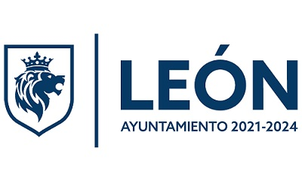 Municipio de Léon
Formato de Información de Aplicación de Recursos del FORTAMUN
Del 01 de Enero al 30 de Junio del 2022
Destino de las Apotaciones | Monto Pagado
(Rubro específico en que se aplica)
OBLIGACIONES FINANCIERAS | $75,269,185.66
PAGO DE DERECHOS Y APROVECHAMIENTOS POR CONCEPTO DE AGUA | 141,365.00
MODERNIZACIÓN DE LOS SISTEMAS DE RECAUDACIÓN LOCALES | -
MANTENIMIENTO Y OBRA DE INFRAESTUCTURA | 29,359,073.71
ATENCIÓN DE LAS NECESIDADES DIRECTAMENTE VINCULADAS CON LA SEGURIDAD PÚBLICA DE SUS HABITANTES | 112,095,448.61
SERVICIOS MUNICIPALES | 166,309,151.08
TOTAL | $383,174,224.06

*Información con base a Estado Analítico del Presupuesto de Egresos de fecha 30/06/2022

